パソコン使用率
世帯主年齢 |  | パソコン所有率

20～29歳 | 433 | 20～29歳 | 81.3 | 0.813 |  | メールが使える | 54.1 | 0.541
30～39歳 | 1398 | 30～39歳 | 80.9 | 0.809 |  | ワードが使える | 48 | 0.48
40～49歳 | 1295 | 40～49歳 | 84.3 | 0.843 |  | ダウンロードができる | 40.9 | 0.409
50～59歳 | 2807 | 50～59歳 | 85.5 | 0.855 |  | プリンタ等を接続できる | 40.2 | 0.402
60～64歳 | 1832 | 60～69歳 | 72.3 | 0.723 |  | エクセルが使える | 39.4 | 0.394
65～69歳 | 2355 | 60～64歳 | 76.8 | 0.768 |  | ファイル共有が使える | 31.2 | 0.312
70～74歳 | 1858 | 65～69歳 | 68.4 | 0.684 |  | パワーポイントが使える | 23.7 | 0.237
75～79歳 | 1428 | 70～74歳 | 61.5 | 0.615 |  | プログラムを作れる | 4.2 | 0.042
80歳以上 | 1711 | 75歳以上 | 43 | 0.43 |  | 無回答 | 40.1 | 0.401

 |  | 20～29歳 | 32.52
 |  | 30～39歳 | 32.36 |  | パソコンが使えて | 無回答
 |  | 40～49歳 | 33.72 |  |  | メールが使える
 |  | 50～59歳 | 34.2 |  |  | コピペができる
 |  | 60～69歳 | 28.92 |  |  | ダウンロードができる
 |  | 60～64歳 | 30.72 |  |  | プリンタ等を接続できる
 |  | 65～69歳 | 27.36 |  |  | エクセルが使える
 |  | 70～74歳 | 24.6 |  |  | ファイル共有が使える
 |  | 75歳以上 | 17.2 |  |  | パワーポイントが使える
 |  |  |  |  |  | プログラムを作れる

ライフログ
 |  |  | スキル取得をしなかった場合 |  |  |  |  | 入社時にコミュニケーションスキルを持っていた場合 |  |  |  |  | 入社時にITスキルを、30歳から英語スキルを持っていた場合 |  |  |  |  | スキル取得をしなかった場合
 |  |  |  |  |  |  |  |  |  |  |  |  |  |  |  |  |  | 35歳から2年間休職した場合
自己管理 | 2 | 0.0058823529412 | 年齢 | 勤続年数 | 人材価値 | 勤続年数係数 | 基本スキル係数 | 年齢 | 勤続年数 | 人材価値 | 勤続年数係数 | 基本スキル係数 | 年齢 | 勤続年数 | 人材価値 | 勤続年数係数 | 基本スキル係数 | 年齢 | 勤続年数 | 人材価値 | 勤続年数係数 | 基本スキル係数 | 年齢 | 勤続年数 | 人材価値 | 勤続年数係数 | 基本スキル係数
英語 | 7 | 0.020588235294 | 23 | 0 | 1 | 0.025 | 0 | 23 | 0 | 1 | 0.025 | 0.011764705882 | 23 | 0 | 1 | 0.025 | 0.020588235294 | 23 | 0 | 1 | 0.025 | 0 | 23 | 0 | 1 | 0.025 | 0
ITリテラシー | 7 | 0.020588235294 | 24 | 1 | 1.025 | 0.025 | 0 | 24 | 1 | 1.0367647059 | 0.025 | 0.011764705882 | 24 | 1 | 1.0455882353 | 0.025 | 0.020588235294 | 24 | 1 | 1.025 | 0.025 | 0 | 24 | 1 | 1.025 | 0.025 | 0
コミュニケーション | 4 | 0.011764705882 | 25 | 2 | 1.05 | 0.025 | 0 | 25 | 2 | 1.0735294118 | 0.025 | 0.011764705882 | 25 | 2 | 1.0911764706 | 0.025 | 0.020588235294 | 25 | 2 | 1.05 | 0.025 | 0 | 25 | 2 | 1.05 | 0.025 | 0
プレゼンテーション |  | 0 | 26 | 3 | 1.075 | 0.025 | 0 | 26 | 3 | 1.1102941176 | 0.025 | 0.011764705882 | 26 | 3 | 1.1367647059 | 0.025 | 0.020588235294 | 26 | 3 | 1.075 | 0.025 | 0 | 26 | 3 | 1.075 | 0.025 | 0
金融/取引 | 3 | 0.0088235294118 | 27 | 4 | 1.1 | 0.025 | 0 | 27 | 4 | 1.1470588235 | 0.025 | 0.011764705882 | 27 | 4 | 1.1823529412 | 0.025 | 0.020588235294 | 27 | 4 | 1.1 | 0.025 | 0 | 27 | 4 | 1.1 | 0.025 | 0
流通 | 1 | 0.0029411764706 | 28 | 5 | 1.125 | 0.025 | 0 | 28 | 5 | 1.1838235294 | 0.025 | 0.011764705882 | 28 | 5 | 1.2279411765 | 0.025 | 0.020588235294 | 28 | 5 | 1.125 | 0.025 | 0 | 28 | 5 | 1.125 | 0.025 | 0
法律 | 4 | 0.011764705882 | 29 | 6 | 1.15 | 0.025 | 0 | 29 | 6 | 1.2205882353 | 0.025 | 0.011764705882 | 29 | 6 | 1.2735294118 | 0.025 | 0.020588235294 | 29 | 6 | 1.15 | 0.025 | 0 | 29 | 6 | 1.15 | 0.025 | 0
コンプライアンス | 1 | 0.0029411764706 | 30 | 7 | 1.175 | 0.025 | 0 | 30 | 7 | 1.2573529412 | 0.025 | 0.011764705882 | 30 | 7 | 1.4632352941 | 0.025 | 0.041176470588 | 30 | 7 | 1.175 | 0.025 | 0 | 30 | 7 | 1.175 | 0.025 | 0
経済 | 2 | 0.0058823529412 | 31 | 8 | 1.2 | 0.025 | 0 | 31 | 8 | 1.2941176471 | 0.025 | 0.011764705882 | 31 | 8 | 1.5294117647 | 0.025 | 0.041176470588 | 31 | 8 | 1.2 | 0.025 | 0 | 31 | 8 | 1.2 | 0.025 | 0
マーケティング | 3 | 0.0088235294118 | 32 | 9 | 1.225 | 0.025 | 0 | 32 | 9 | 1.3308823529 | 0.025 | 0.011764705882 | 32 | 9 | 1.5955882353 | 0.025 | 0.041176470588 | 32 | 9 | 1.225 | 0.025 | 0 | 32 | 9 | 1.225 | 0.025 | 0
 |  |  | 33 | 10 | 1.25 | 0.025 | 0 | 33 | 10 | 1.3676470588 | 0.025 | 0.011764705882 | 33 | 10 | 1.6617647059 | 0.025 | 0.041176470588 | 33 | 10 | 1.25 | 0.025 | 0 | 33 | 10 | 1.25 | 0.025 | 0
 |  |  | 34 | 11 | 1.275 | 0.025 | 0 | 34 | 11 | 1.4044117647 | 0.025 | 0.011764705882 | 34 | 11 | 1.7279411765 | 0.025 | 0.041176470588 | 34 | 11 | 1.275 | 0.025 | 0 | 34 | 11 | 1.275 | 0.025 | 0
 |  |  | 35 | 12 | 1.3 | 0.025 | 0 | 35 | 12 | 1.4411764706 | 0.025 | 0.011764705882 | 35 | 12 | 1.7941176471 | 0.025 | 0.041176470588 | 35 | 0 | 1 | 0.025 | 0 | 35 | 0 | 1 | 0.025 | 0
 |  |  | 36 | 13 | 1.325 | 0.025 | 0 | 36 | 13 | 1.4779411765 | 0.025 | 0.011764705882 | 36 | 13 | 1.8602941176 | 0.025 | 0.041176470588 | 36 | 0 | 1 | 0.025 | 0 | 36 | 0 | 1 | 0.025 | 0
 |  |  | 37 | 14 | 1.35 | 0.025 | 0 | 37 | 14 | 1.5147058824 | 0.025 | 0.011764705882 | 37 | 14 | 1.9264705882 | 0.025 | 0.041176470588 | 37 | 1 | 1.025 | 0.025 | 0 | 37 | 1 | 1.0661764706 | 0.025 | 0.041176470588
 |  |  | 38 | 15 | 1.375 | 0.025 | 0 | 38 | 15 | 1.5514705882 | 0.025 | 0.011764705882 | 38 | 15 | 1.9926470588 | 0.025 | 0.041176470588 | 38 | 2 | 1.05 | 0.025 | 0 | 38 | 2 | 1.1323529412 | 0.025 | 0.041176470588
 |  |  | 39 | 16 | 1.4 | 0.025 | 0 | 39 | 16 | 1.5882352941 | 0.025 | 0.011764705882 | 39 | 16 | 2.0588235294 | 0.025 | 0.041176470588 | 39 | 3 | 1.075 | 0.025 | 0 | 39 | 3 | 1.1985294118 | 0.025 | 0.041176470588
 |  |  | 40 | 17 | 1.425 | 0.025 | 0 | 40 | 17 | 1.625 | 0.025 | 0.011764705882 | 40 | 17 | 2.125 | 0.025 | 0.041176470588 | 40 | 4 | 1.1 | 0.025 | 0 | 40 | 4 | 1.2647058824 | 0.025 | 0.041176470588
 |  |  | 41 | 18 | 1.45 | 0.025 | 0 | 41 | 18 | 1.6617647059 | 0.025 | 0.011764705882 | 41 | 18 | 2.1911764706 | 0.025 | 0.041176470588 | 41 | 5 | 1.125 | 0.025 | 0 | 41 | 5 | 1.3308823529 | 0.025 | 0.041176470588
 |  |  | 42 | 19 | 1.475 | 0.025 | 0 | 42 | 19 | 1.6985294118 | 0.025 | 0.011764705882 | 42 | 19 | 2.2573529412 | 0.025 | 0.041176470588 | 42 | 6 | 1.15 | 0.025 | 0 | 42 | 6 | 1.3970588235 | 0.025 | 0.041176470588
 |  |  | 43 | 20 | 1.5 | 0.025 | 0 | 43 | 20 | 1.7352941176 | 0.025 | 0.011764705882 | 43 | 20 | 2.3235294118 | 0.025 | 0.041176470588 | 43 | 7 | 1.175 | 0.025 | 0 | 43 | 7 | 1.4632352941 | 0.025 | 0.041176470588
 |  |  | 44 | 21 | 1.525 | 0.025 | 0 | 44 | 21 | 1.7720588235 | 0.025 | 0.011764705882 | 44 | 21 | 2.3897058824 | 0.025 | 0.041176470588 | 44 | 8 | 1.2 | 0.025 | 0 | 44 | 8 | 1.5294117647 | 0.025 | 0.041176470588
 |  |  | 45 | 22 | 1.55 | 0.025 | 0 | 45 | 22 | 1.8088235294 | 0.025 | 0.011764705882 | 45 | 22 | 2.4558823529 | 0.025 | 0.041176470588 | 45 | 9 | 1.225 | 0.025 | 0 | 45 | 9 | 1.5955882353 | 0.025 | 0.041176470588
 |  |  | 46 | 23 | 1.575 | 0.025 | 0 | 46 | 23 | 1.8455882353 | 0.025 | 0.011764705882 | 46 | 23 | 2.5220588235 | 0.025 | 0.041176470588 | 46 | 10 | 1.25 | 0.025 | 0 | 46 | 10 | 1.6617647059 | 0.025 | 0.041176470588
 |  |  | 47 | 24 | 1.6 | 0.025 | 0 | 47 | 24 | 1.8823529412 | 0.025 | 0.011764705882 | 47 | 24 | 2.5882352941 | 0.025 | 0.041176470588 | 47 | 0 | 1 | 0.025 | 0 | 47 | 11 | 1.7279411765 | 0.025 | 0.041176470588
 |  |  | 48 | 25 | 1.625 | 0.025 | 0 | 48 | 25 | 1.9191176471 | 0.025 | 0.011764705882 | 48 | 25 | 2.6544117647 | 0.025 | 0.041176470588 | 48 | 0 | 1 | 0.025 | 0 | 48 | 12 | 1.7941176471 | 0.025 | 0.041176470588
 |  |  | 49 | 26 | 1.65 | 0.025 | 0 | 49 | 26 | 1.9558823529 | 0.025 | 0.011764705882 | 49 | 26 | 2.7205882353 | 0.025 | 0.041176470588 | 49 | 1 | 1.025 | 0.025 | 0 | 49 | 13 | 1.8602941176 | 0.025 | 0.041176470588
 |  |  | 50 | 27 | 1.675 | 0.025 | 0 | 50 | 27 | 1.9926470588 | 0.025 | 0.011764705882 | 50 | 27 | 2.7867647059 | 0.025 | 0.041176470588 | 50 | 2 | 1.05 | 0.025 | 0 | 50 | 14 | 1.9264705882 | 0.025 | 0.041176470588
 |  |  | 51 | 28 | 1.7 | 0.025 | 0 | 51 | 28 | 2.0294117647 | 0.025 | 0.011764705882 | 51 | 28 | 2.8529411765 | 0.025 | 0.041176470588 | 51 | 3 | 1.075 | 0.025 | 0 | 51 | 15 | 1.9926470588 | 0.025 | 0.041176470588
 |  |  | 52 | 29 | 1.725 | 0.025 | 0 | 52 | 29 | 2.0661764706 | 0.025 | 0.011764705882 | 52 | 29 | 2.9191176471 | 0.025 | 0.041176470588 | 52 | 4 | 1.1 | 0.025 | 0 | 52 | 16 | 2.0588235294 | 0.025 | 0.041176470588
 |  |  | 53 | 30 | 1.75 | 0.025 | 0 | 53 | 30 | 2.1029411765 | 0.025 | 0.011764705882 | 53 | 30 | 2.9852941176 | 0.025 | 0.041176470588 | 53 | 5 | 1.125 | 0.025 | 0 | 53 | 17 | 2.125 | 0.025 | 0.041176470588
 |  |  | 54 | 31 | 1.775 | 0.025 | 0 | 54 | 31 | 2.1397058824 | 0.025 | 0.011764705882 | 54 | 31 | 3.0514705882 | 0.025 | 0.041176470588 | 54 | 6 | 1.15 | 0.025 | 0 | 54 | 18 | 2.1911764706 | 0.025 | 0.041176470588
 |  |  | 55 | 32 | 1.8 | 0.025 | 0 | 55 | 32 | 2.1764705882 | 0.025 | 0.011764705882 | 55 | 32 | 3.1176470588 | 0.025 | 0.041176470588 | 55 | 7 | 1.175 | 0.025 | 0 | 55 | 19 | 2.2573529412 | 0.025 | 0.041176470588
 |  |  | 56 | 33 | 1.825 | 0.025 | 0 | 56 | 33 | 2.2132352941 | 0.025 | 0.011764705882 | 56 | 33 | 3.1838235294 | 0.025 | 0.041176470588 | 56 | 8 | 1.2 | 0.025 | 0 | 56 | 20 | 2.3235294118 | 0.025 | 0.041176470588
 |  |  | 57 | 34 | 1.85 | 0.025 | 0 | 57 | 34 | 2.25 | 0.025 | 0.011764705882 | 57 | 34 | 3.25 | 0.025 | 0.041176470588 | 57 | 9 | 1.225 | 0.025 | 0 | 57 | 21 | 2.3897058824 | 0.025 | 0.041176470588
 |  |  | 58 | 35 | 1.875 | 0.025 | 0 | 58 | 35 | 2.2867647059 | 0.025 | 0.011764705882 | 58 | 35 | 3.3161764706 | 0.025 | 0.041176470588 | 58 | 10 | 1.25 | 0.025 | 0 | 58 | 22 | 2.4558823529 | 0.025 | 0.041176470588
 |  |  | 59 | 36 | 1.9 | 0.025 | 0 | 59 | 36 | 2.3235294118 | 0.025 | 0.011764705882 | 59 | 36 | 3.3823529412 | 0.025 | 0.041176470588 | 59 | 11 | 1.275 | 0.025 | 0 | 59 | 23 | 2.5220588235 | 0.025 | 0.041176470588
 |  |  | 60 | 37 | 1.925 | 0.025 | 0 | 60 | 37 | 2.3602941176 | 0.025 | 0.011764705882 | 60 | 37 | 3.4485294118 | 0.025 | 0.041176470588 | 60 | 12 | 1.3 | 0.025 | 0 | 60 | 24 | 2.5882352941 | 0.025 | 0.041176470588
 |  |  | 61 | 38 | 1.95 | 0.025 | 0 | 61 | 38 | 2.3970588235 | 0.025 | 0.011764705882 | 61 | 38 | 3.5147058824 | 0.025 | 0.041176470588 | 61 | 13 | 1.325 | 0.025 | 0 | 61 | 25 | 2.6544117647 | 0.025 | 0.041176470588
 |  |  | 62 | 39 | 1.975 | 0.025 | 0 | 62 | 39 | 2.4338235294 | 0.025 | 0.011764705882 | 62 | 39 | 3.5808823529 | 0.025 | 0.041176470588 | 62 | 14 | 1.35 | 0.025 | 0 | 62 | 26 | 2.7205882353 | 0.025 | 0.041176470588
 |  |  | 63 | 40 | 2 | 0.025 | 0 | 63 | 40 | 2.4705882353 | 0.025 | 0.011764705882 | 63 | 40 | 3.6470588235 | 0.025 | 0.041176470588 | 63 | 15 | 1.375 | 0.025 | 0 | 63 | 27 | 2.7867647059 | 0.025 | 0.041176470588
 |  |  | 64 | 41 | 2.025 | 0.025 | 0 | 64 | 41 | 2.5073529412 | 0.025 | 0.011764705882 | 64 | 41 | 3.7132352941 | 0.025 | 0.041176470588 | 64 | 16 | 1.4 | 0.025 | 0 | 64 | 28 | 2.8529411765 | 0.025 | 0.041176470588
 |  |  | 65 | 42 | 2.05 | 0.025 | 0 | 65 | 42 | 2.5441176471 | 0.025 | 0.011764705882 | 65 | 42 | 3.7794117647 | 0.025 | 0.041176470588 | 65 | 17 | 1.425 | 0.025 | 0 | 65 | 29 | 2.9191176471 | 0.025 | 0.041176470588

Sheet1
 | 女性(%) | 男性(%)
1850 | 30 | 50 | (推定) | 男児 42.90 人、 女 児 17.15 人 | 0.39976689977 | 27.03 | 10.805699301
1870 | 30 | 50 |  | 読み書きだけではなく算数を含む | 0.6
1887 | 30 | 50
1925 | 100 | 100

尋常小学校就学率
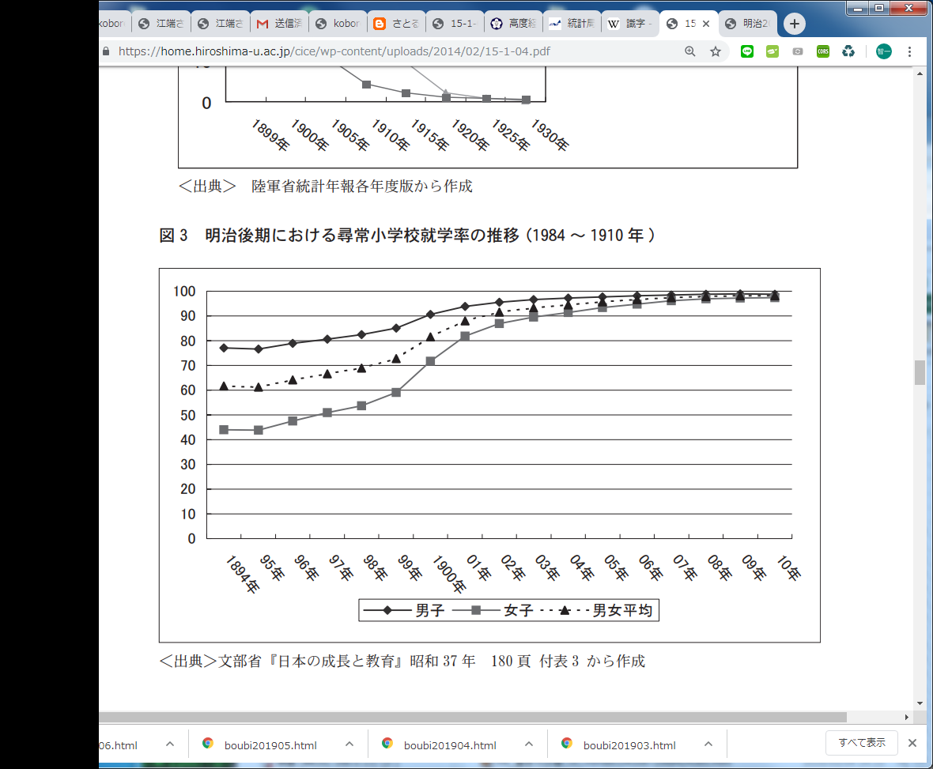

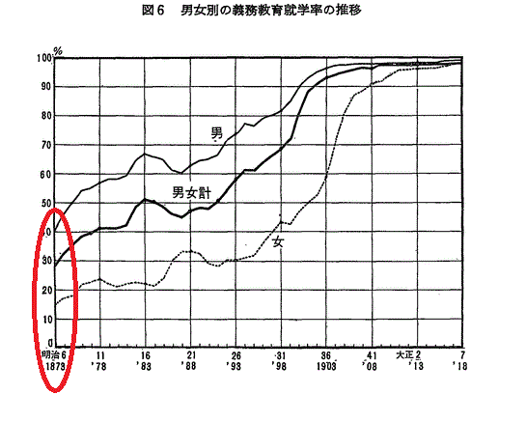

 |  |  |  |  |  |  |  | http://www.mext.go.jp/b_menu/hakusho/html/hpad196201/hpad196201_2_011.html

 |  |  | https://home.hiroshima-u.ac.jp/cice/wp-content/uploads/2014/02/15-1-04.pdf

